Hoja1
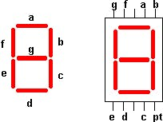
 |  |  |  |  |  |  |  |  | 0
 |  |  |  |  |  |  |  | 0 |  | 1

 |  |  |  |  |  |  |  |  | 0
 |  |  |  |  |  |  |  | 0 |  | 1

 |  |  |  |  |  |  |  |  | 0

OPCIONAL
DP | g | f | e | d | c | b | a
1 | 0 | 0 | 0 | 0 | 1 | 1 | 0

 | VALOR NUMERICO |  |  | 1

VALOR CC |  | 134
VALOR AC |  | 121

